tanító adatok
eredeti
idoszak | Kovászna | Hargita | Maros | LOG | Kovászna | Hargita | Maros
2010 január | 12.20 | 12.20 | 8.30 |  | 2.5014359517 | 2.5014359517 | 2.1162555148
2010 február | 12.50 | 12.50 | 8.40 |  | 2.5257286443 | 2.5257286443 | 2.1282317058
2010 március | 12.30 | 12.30 | 8.50 |  | 2.5095992624 | 2.5095992624 | 2.1400661635
2010 április | 11.90 | 11.90 | 8.20 |  | 2.4765384001 | 2.4765384001 | 2.1041341543
2010 május | 11.10 | 11.10 | 7.90 |  | 2.4069451083 | 2.4069451083 | 2.0668627595
2010 június | 10.90 | 10.90 | 7.80 |  | 2.3887627892 | 2.3887627892 | 2.0541237337
2010 július | 11.40 | 11.40 | 7.90 |  | 2.4336133554 | 2.4336133554 | 2.0668627595
2010 augusztus | 11.20 | 11.20 | 8.30 |  | 2.4159137783 | 2.4159137783 | 2.1162555148
2010 szeptember | 10.70 | 10.70 | 8.30 |  | 2.3702437415 | 2.3702437415 | 2.1162555148
2010 október | 9.40 | 9.40 | 8.40 |  | 2.2407096893 | 2.2407096893 | 2.1282317058
2010 november | 9.40 | 9.40 | 8.40 |  | 2.2407096893 | 2.2407096893 | 2.1282317058
2010 december | 10.00 | 10.00 | 8.00 |  | 2.302585093 | 2.302585093 | 2.0794415417
2011 január | 10.30 | 10.30 | 7.70 |  | 2.3321438952 | 2.3321438952 | 2.0412203289
2011 február | 10.00 | 10.00 | 7.40 |  | 2.302585093 | 2.302585093 | 2.0014800002
LN
2011 március | 9.50 | 9.50 | 6.70 |  | 2.2512917986 | 2.2512917986 | 1.9021075264
2011 április | 8.30 | 8.30 | 6.40 |  | 2.1162555148 | 2.1162555148 | 1.8562979904
2011 május | 8.40 | 8.40 | 6.00 |  | 2.1282317058 | 2.1282317058 | 1.7917594692
2011 június | 8.40 | 8.40 | 5.90 |  | 2.1282317058 | 2.1282317058 | 1.7749523509
2011 július | 7.70 | 7.70 | 5.80 |  | 2.0412203289 | 2.0412203289 | 1.7578579176
2011 augusztus | 8.20 | 8.20 | 5.60 |  | 2.1041341543 | 2.1041341543 | 1.7227665977
2011 szeptember | 7.90 | 7.90 | 5.50 |  | 2.0668627595 | 2.0668627595 | 1.7047480922
2011 október | 7.80 | 7.80 | 5.80 |  | 2.0541237337 | 2.0541237337 | 1.7578579176
2011 november | 8.00 | 8.00 | 5.90 |  | 2.0794415417 | 2.0794415417 | 1.7749523509
2011 december | 8.60 | 8.60 | 6.00 |  | 2.1517622033 | 2.1517622033 | 1.7917594692
2012 január | 7.50 | 7.50 | 6.80 |  | 2.0149030205 | 2.0149030205 | 1.9169226122
2012 február | 8.50 | 8.50 | 6.70 |  | 2.1400661635 | 2.1400661635 | 1.9021075264
2012 március | 8.50 | 8.50 | 6.10 |  | 2.1400661635 | 2.1400661635 | 1.8082887712
2012 április | 8.00 | 8.00 | 5.70 |  | 2.0794415417 | 2.0794415417 | 1.7404661748
2012 május | 7.90 | 7.90 | 5.30 |  | 2.0668627595 | 2.0668627595 | 1.6677068206
2012 június | 7.70 | 7.70 | 5.20 |  | 2.0412203289 | 2.0412203289 | 1.6486586256
2012 július | 8.00 | 8.00 | 5.20 |  | 2.0794415417 | 2.0794415417 | 1.6486586256
2012 augusztus | 7.90 | 7.90 | 5.40 |  | 2.0668627595 | 2.0668627595 | 1.6863989536
2012 szeptember | 7.50 | 7.50 | 5.50 |  | 2.0149030205 | 2.0149030205 | 1.7047480922
2012 október | 7.30 | 7.30 | 5.90 |  | 1.9878743482 | 1.9878743482 | 1.7749523509
2012 november | 7.80 | 7.80 | 6.10 |  | 2.0541237337 | 2.0541237337 | 1.8082887712
2012 december | 7.60 | 7.60 | 6.00 |  | 2.0281482473 | 2.0281482473 | 1.7917594692
2013 január | 8.00 | 8.00 | 6.30 |  | 2.0794415417 | 2.0794415417 | 1.8405496334
2013 február | 7.80 | 7.80 | 6.20 |  | 2.0541237337 | 2.0541237337 | 1.8245492921
2013 március | 7.50 | 7.50 | 5.80 |  | 2.0149030205 | 2.0149030205 | 1.7578579176
2013 április | 6.90 | 6.90 | 5.50 |  | 1.9315214116 | 1.9315214116 | 1.7047480922
2013 május | 6.70 | 6.70 | 5.30 |  | 1.9021075264 | 1.9021075264 | 1.6677068206
2013 június | 6.50 | 6.50 | 5.30 |  | 1.8718021769 | 1.8718021769 | 1.6677068206
2013 július | 7.20 | 7.20 | 5.10 |  | 1.974081026 | 1.974081026 | 1.6292405397
2013 augusztus | 7.00 | 7.00 | 5.20 |  | 1.9459101491 | 1.9459101491 | 1.6486586256
2013 szeptember | 7.00 | 7.00 | 4.60 |  | 1.9459101491 | 1.9459101491 | 1.5260563035
2013 október | 6.90 | 6.90 | 5.70 |  | 1.9315214116 | 1.9315214116 | 1.7404661748
2013 november | 7.00 | 7.00 | 5.90 |  | 1.9459101491 | 1.9459101491 | 1.7749523509
2013 december | 7.40 | 7.40 | 5.50 |  | 2.0014800002 | 2.0014800002 | 1.7047480922
2014 január | 7.80 | 7.80 | 5.40 |  | 2.0541237337 | 2.0541237337 | 1.6863989536
2014 február | 7.70 | 7.70 | 6.00 |  | 2.0412203289 | 2.0412203289 | 1.7917594692
2014 március | 7.00 | 7.00 | 6.00 |  | 1.9459101491 | 1.9459101491 | 1.7917594692
2014 április | 6.50 | 6.50 | 5.60 |  | 1.8718021769 | 1.8718021769 | 1.7227665977
2014 május | 6.10 | 6.10 | 5.40 |  | 1.8082887712 | 1.8082887712 | 1.6863989536
2014 június | 6.20 | 6.20 | 5.40 |  | 1.8245492921 | 1.8245492921 | 1.6863989536
2014 július | 6.70 | 6.70 | 5.40 |  | 1.9021075264 | 1.9021075264 | 1.6863989536
2014 augusztus | 6.60 | 6.60 | 5.40 |  | 1.887069649 | 1.887069649 | 1.6863989536
2014 szeptember | 6.50 | 6.50 | 5.50 |  | 1.8718021769 | 1.8718021769 | 1.7047480922
2014 október | 6.00 | 6.00 | 5.80 |  | 1.7917594692 | 1.7917594692 | 1.7578579176
2014 november | 6.20 | 6.20 | 5.90 |  | 1.8245492921 | 1.8245492921 | 1.7749523509
2014 december | 6.50 | 6.50 | 5.80 |  | 1.8718021769 | 1.8718021769 | 1.7578579176
2015 január | 6.80 | 6.80 | 6.30 |  | 1.9169226122 | 1.9169226122 | 1.8405496334
2015 február | 6.50 | 6.50 | 6.80 |  | 1.8718021769 | 1.8718021769 | 1.9169226122
2015 március | 6.50 | 6.50 | 7.00 |  | 1.8718021769 | 1.8718021769 | 1.9459101491
2015 április | 6.10 | 6.10 | 6.90 |  | 1.8082887712 | 1.8082887712 | 1.9315214116
2015 május | 5.60 | 5.60 | 6.20 |  | 1.7227665977 | 1.7227665977 | 1.8245492921
2015 június | 6.00 | 6.00 | 6.00 |  | 1.7917594692 | 1.7917594692 | 1.7917594692
2015 július | 6.60 | 6.60 | 5.60 |  | 1.887069649 | 1.887069649 | 1.7227665977
2015 augusztus | 6.40 | 6.40 | 5.10 |  | 1.8562979904 | 1.8562979904 | 1.6292405397
2015 szeptember | 6.20 | 6.20 | 4.70 |  | 1.8245492921 | 1.8245492921 | 1.5475625087
2015 október | 5.60 | 5.60 | 4.80 |  | 1.7227665977 | 1.7227665977 | 1.5686159179
2015 november | 5.40 | 5.40 | 4.70 |  | 1.6863989536 | 1.6863989536 | 1.5475625087
2015 december | 5.70 | 5.70 | 4.80 |  | 1.7404661748 | 1.7404661748 | 1.5686159179
2016 január | 5.50 | 5.50 | 4.60 |  | 1.7047480922 | 1.7047480922 | 1.5260563035
2016 február | 5.50 | 5.50 | 4.80 |  | 1.7047480922 | 1.7047480922 | 1.5686159179
2016 március | 5.30 | 5.30 | 4.50 |  | 1.6677068206 | 1.6677068206 | 1.5040773968
2016 április | 4.80 | 4.80 | 4.60 |  | 1.5686159179 | 1.5686159179 | 1.5260563035
2016 május | 4.50 | 4.50 | 4.80 |  | 1.5040773968 | 1.5040773968 | 1.5686159179
2016 június | 4.70 | 4.70 | 4.80 |  | 1.5475625087 | 1.5475625087 | 1.5686159179
2016 július | 5.10 | 5.10 | 4.80 |  | 1.6292405397 | 1.6292405397 | 1.5686159179
2016 augusztus | 5.20 | 5.20 | 4.80 |  | 1.6486586256 | 1.6486586256 | 1.5686159179
2016 szeptember | 5.00 | 5.00 | 4.70 |  | 1.6094379124 | 1.6094379124 | 1.5475625087
2016 október | 4.80 | 4.80 | 4.60 |  | 1.5686159179 | 1.5686159179 | 1.5260563035
2016 november | 5.00 | 5.00 | 4.70 |  | 1.6094379124 | 1.6094379124 | 1.5475625087
2016 december | 5.20 | 5.20 | 4.70 |  | 1.6486586256 | 1.6486586256 | 1.5475625087
2017 január | 5.20 | 5.20 | 4.70 |  | 1.6486586256 | 1.6486586256 | 1.5475625087
2017 február | 5.00 | 5.00 | 4.70 |  | 1.6094379124 | 1.6094379124 | 1.5475625087
2017 március | 4.50 | 4.50 | 4.70 |  | 1.5040773968 | 1.5040773968 | 1.5475625087
2017 április | 4.30 | 4.30 | 4.70 |  | 1.4586150227 | 1.4586150227 | 1.5475625087
2017 május | 4.20 | 4.20 | 4.50 |  | 1.4350845253 | 1.4350845253 | 1.5040773968
2017 június | 3.80 | 3.80 | 4.50 |  | 1.3350010667 | 1.3350010667 | 1.5040773968
2017 július | 4.30 | 4.30 | 4.40 |  | 1.4586150227 | 1.4586150227 | 1.4816045409
2017 augusztus | 4.50 | 4.50 | 4.20 |  | 1.5040773968 | 1.5040773968 | 1.4350845253
2017 szeptember | 4.30 | 4.30 | 4.20 |  | 1.4586150227 | 1.4586150227 | 1.4350845253
2017 október | 4.20 | 4.20 | 4.00 |  | 1.4350845253 | 1.4350845253 | 1.3862943611
2017 november | 4.20 | 4.20 | 4.00 |  | 1.4350845253 | 1.4350845253 | 1.3862943611
2017 december | 4.20 | 4.20 | 4.00 |  | 1.4350845253 | 1.4350845253 | 1.3862943611
2018 január | 4.20 | 4.20 | 3.90 |  | 1.4350845253 | 1.4350845253 | 1.3609765531
2018 február | 4.00 | 4.00 | 3.90 |  | 1.3862943611 | 1.3862943611 | 1.3609765531
2018 március | 3.90 | 3.90 | 3.80 |  | 1.3609765531 | 1.3609765531 | 1.3350010667
2018 április | 3.60 | 3.60 | 3.70 |  | 1.2809338455 | 1.2809338455 | 1.3083328197
2018 május | 3.40 | 3.40 | 3.70 |  | 1.2237754316 | 1.2237754316 | 1.3083328197
2018 június | 3.60 | 3.60 | 3.60 |  | 1.2809338455 | 1.2809338455 | 1.2809338455
2018 július | 3.70 | 3.70 | 3.30 |  | 1.3083328197 | 1.3083328197 | 1.1939224685
2018 augusztus | 3.60 | 3.60 | 3.20 |  | 1.2809338455 | 1.2809338455 | 1.1631508098
2018 szeptember | 3.50 | 3.50 | 3.00 |  | 1.2527629685 | 1.2527629685 | 1.0986122887
2018 október | 3.50 | 3.50 | 3.00 |  | 1.2527629685 | 1.2527629685 | 1.0986122887
2018 november | 3.60 | 3.60 | 3.00 |  | 1.2809338455 | 1.2809338455 | 1.0986122887
2018 december | 3.60 | 3.60 | 3.00 |  | 1.2809338455 | 1.2809338455 | 1.0986122887
2019 január | 3.70 | 3.70 | 3.00 |  | 1.3083328197 | 1.3083328197 | 1.0986122887
2019 február | 3.60 | 3.60 | 2.90 |  | 1.2809338455 | 1.2809338455 | 1.064710737
2019 március | 3.50 | 3.50 | 2.80 |  | 1.2527629685 | 1.2527629685 | 1.0296194172
2019 április | 3.10 | 3.10 | 2.60 |  | 1.1314021115 | 1.1314021115 | 0.95551144503
2019 május | 3.00 | 3.00 | 2.60 |  | 1.0986122887 | 1.0986122887 | 0.95551144503
2019 június | 3.10 | 3.10 | 2.60 |  | 1.1314021115 | 1.1314021115 | 0.95551144503
2019 július | 3.20 | 3.20 | 2.50 |  | 1.1631508098 | 1.1631508098 | 0.91629073187
2019 augusztus | 3.20 | 3.20 | 2.60 |  | 1.1631508098 | 1.1631508098 | 0.95551144503
2019 szeptember | 3.30 | 3.30 | 2.60 |  | 1.1939224685 | 1.1939224685 | 0.95551144503
2019 október | 3.30 | 3.30 | 2.70 |  | 1.1939224685 | 1.1939224685 | 0.99325177301
2019 november | 3.30 | 3.30 | 2.70 |  | 1.1939224685 | 1.1939224685 | 0.99325177301
2019 december | 3.30 | 3.30 | 2.70 |  | 1.1939224685 | 1.1939224685 | 0.99325177301
2020 január | 3.10 | 3.10 | 2.80 |  | 1.1314021115 | 1.1314021115 | 1.0296194172
2020 február | 3.10 | 3.10 | 2.70 |  | 1.1314021115 | 1.1314021115 | 0.99325177301
2020 március | 3.10 | 3.10 | 2.60 |  | 1.1314021115 | 1.1314021115 | 0.95551144503
2020 április | 3.40 | 3.40 | 2.50 |  | 1.2237754316 | 1.2237754316 | 0.91629073187
2020 május | 3.70 | 3.70 | 2.30 |  | 1.3083328197 | 1.3083328197 | 0.83290912294
2020 június | 3.80 | 3.80 | 2.30 |  | 1.3350010667 | 1.3350010667 | 0.83290912294
2020 július | 4.50 | 4.50 | 2.60 |  | 1.5040773968 | 1.5040773968 | 0.95551144503
2020 augusztus | 4.90 | 4.90 | 2.60 |  | 1.5892352051 | 1.5892352051 | 0.95551144503
2020 szeptember | 5.00 | 5.00 | 2.50 |  | 1.6094379124 | 1.6094379124 | 0.91629073187
2020 október | 5.10 | 5.10 | 2.50 |  | 1.6292405397 | 1.6292405397 | 0.91629073187
2020 november | 5.20 | 5.20 | 2.60 |  | 1.6486586256 | 1.6486586256 | 0.95551144503
2020 december | 5.10 | 5.10 | 2.70 |  | 1.6292405397 | 1.6292405397 | 0.99325177301
2021 január | 5.10 | 5.10 | 2.70 |  | 1.6292405397 | 1.6292405397 | 0.99325177301
2021 február | 5.00 | 5.00 | 2.70 |  | 1.6094379124 | 1.6094379124 | 0.99325177301
2021 március | 4.90 | 4.90 | 2.80 |  | 1.5892352051 | 1.5892352051 | 1.0296194172
2021 április | 4.80 | 4.80 | 2.80 |  | 1.5686159179 | 1.5686159179 | 1.0296194172
2021 május | 4.70 | 4.70 | 2.80 |  | 1.5475625087 | 1.5475625087 | 1.0296194172
2021 június | 4.70 | 4.70 | 2.60 |  | 1.5475625087 | 1.5475625087 | 0.95551144503
2021 július | 4.30 | 4.30 | 2.60 |  | 1.4586150227 | 1.4586150227 | 0.95551144503
2021 augusztus | 4.20 | 4.20 | 2.50 |  | 1.4350845253 | 1.4350845253 | 0.91629073187
2021 szeptember | 4.10 | 4.10 | 2.40 |  | 1.4109869737 | 1.4109869737 | 0.87546873735
2021 október | 3.80 | 3.80 | 2.40 |  | 1.3350010667 | 1.3350010667 | 0.87546873735
2021 november | 3.70 | 3.70 | 2.30 |  | 1.3083328197 | 1.3083328197 | 0.83290912294
2021 december | 4.20 | 4.20 | 2.50 |  | 1.4350845253 | 1.4350845253 | 0.91629073187
2022 január | 4.30 | 4.30 | 2.50 |  | 1.4586150227 | 1.4586150227 | 0.91629073187
2022 február | 4.70 | 4.70 | 2.60 |  | 1.5475625087 | 1.5475625087 | 0.95551144503
2022 március | 4.90 | 4.90 | 2.60 |  | 1.5892352051 | 1.5892352051 | 0.95551144503
2022 április | 4.90 | 4.90 | 2.70 |  | 1.5892352051 | 1.5892352051 | 0.99325177301
2022 május | 4.70 | 4.70 | 2.60 |  | 1.5475625087 | 1.5475625087 | 0.95551144503
2022 június | 4.40 | 4.40 | 2.70 |  | 1.4816045409 | 1.4816045409 | 0.99325177301
2022 július | 4.50 | 4.50 | 2.70 |  | 1.5040773968 | 1.5040773968 | 0.99325177301

tanito adatok elemzese
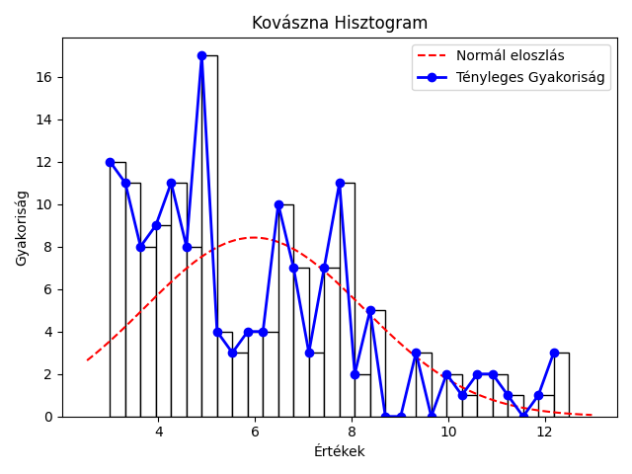
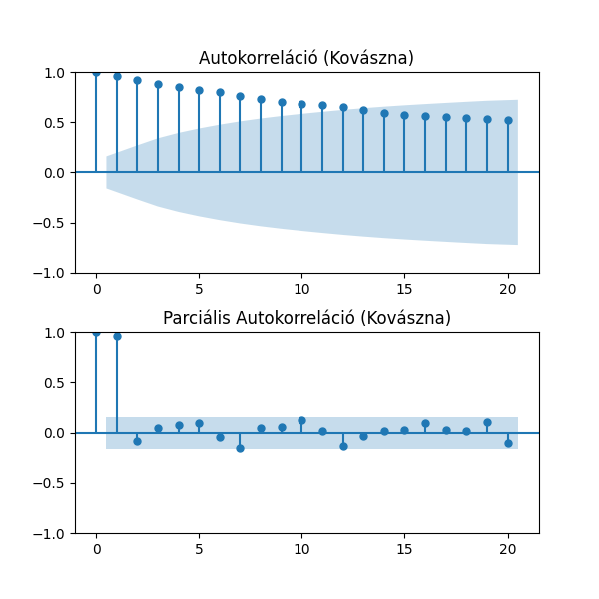
mutató/idosor | Kovászna | Hargita | Maros
Átlag | 5.98% | 5.43% | 4.69%
Szórás | 2.26% | 1.65% | 1.73%
Variancia | 5.13% | 2.71% | 3.01%
Medián | 5.20% | 5.20% | 4.70%
Minimum | 3.0% 2019 május | 3.2% 2021 november | 2.3% 2020 május
Maximum | 12.5% 2010 február | 11.4% 2010 február | 8.5% 2010 március
téli átlag | 6.29% | 5.94% | 4.91%
tavaszi átlag | 5.95% | 5.31% | 4.75%
nyári átlag | 5.89% | 5.13% | 4.51%
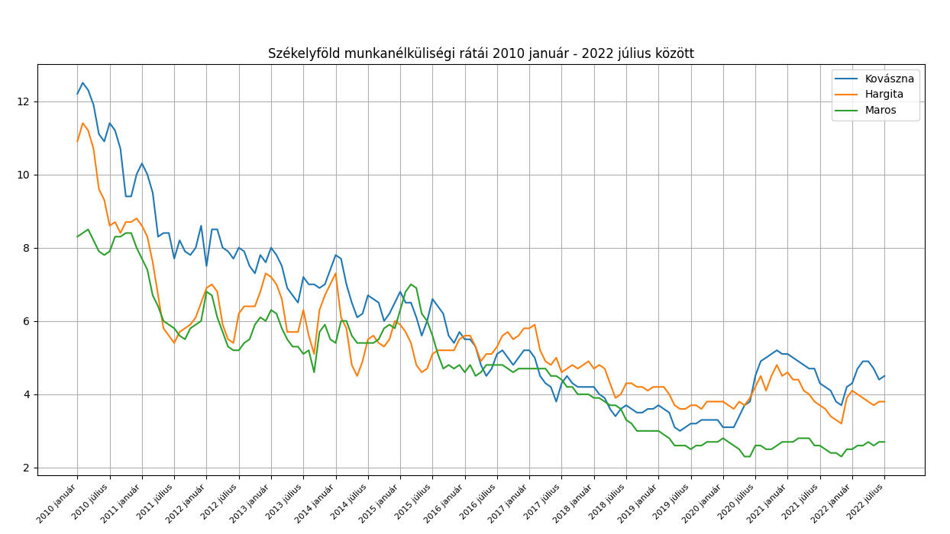
őszi átlag | 5.76% | 5.31% | 4.59%
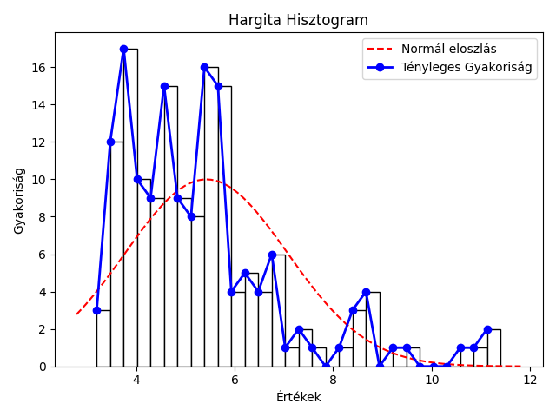

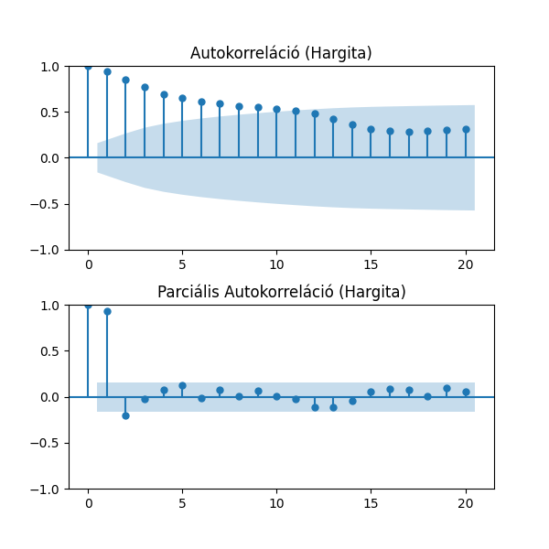

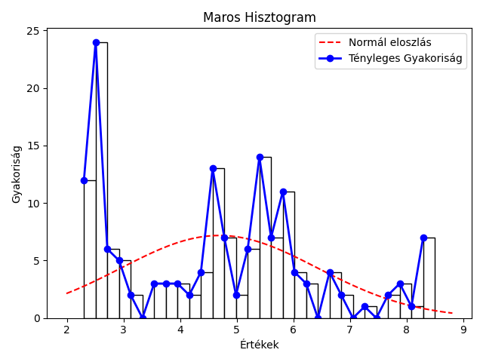


Kolmogorov-Smirnov Teszt a normális eloszlásra
Idősor | Statisztika | p-érték
Kovászna | 1 | 0
Hargita | 1 | 0
Maros | 0.99 | 0
nem normál eloszlás

összesítő
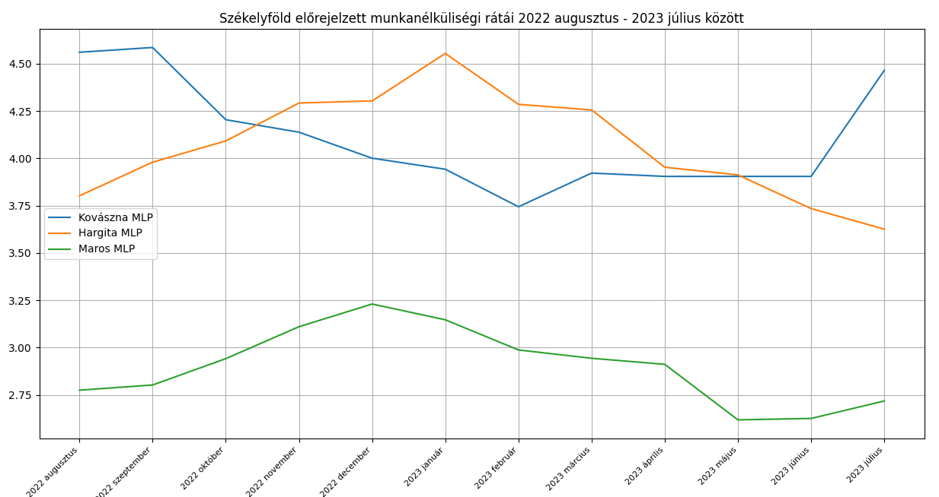
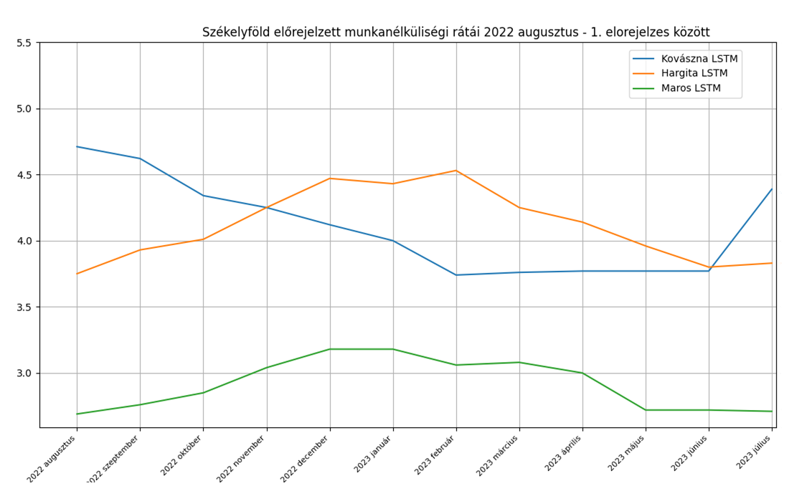
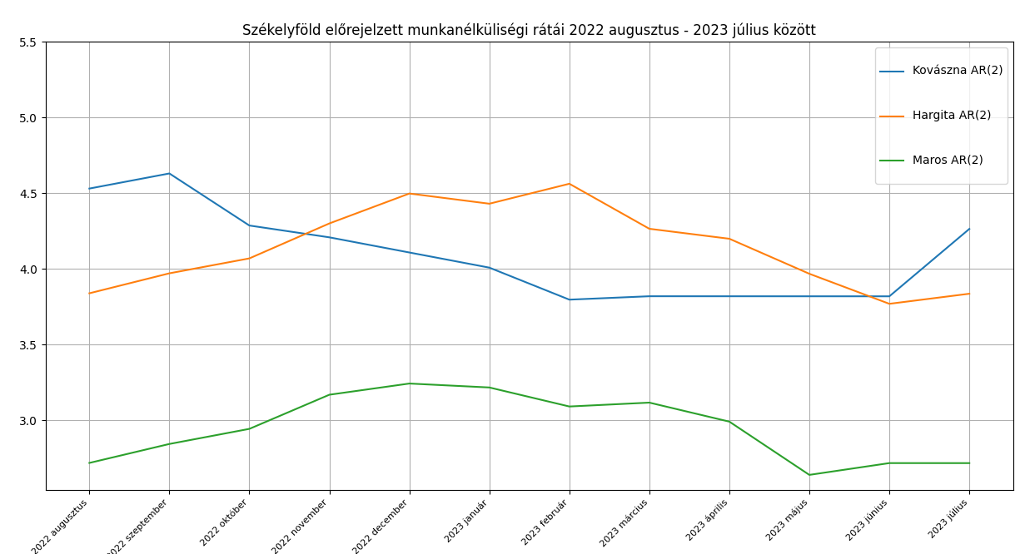
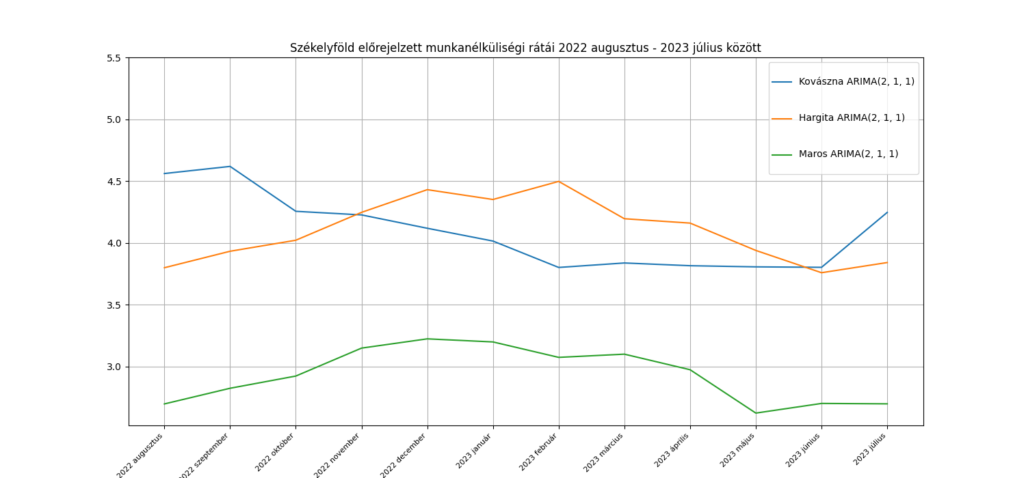
Model | AIC | BIC | MSE | RRMSE | MAPE | 95%-os konfidencia intervallum | Standard hiba
Kovászna AR(2) | 123.70 | 135.77 | 6.16% | 6.07% | 3.96% | 1.69 - 13.13 | 135.64
Hargita AR(2) | 114.95 | 127.00 | 1.71% | 3.16% | 2.68% | 3.26 - 8.67 | 125.12
Maros AR(2) | 3.54 | 15.61 | 1.28% | 3.83% | 2.80% | 0.91 - 9.27 | 6.77
Kovászna ARIMA(2, 1, 2) | 92.59 | 107.64 | 7.13% | 6,55% | 4.69% | 0.99 - 1.03 | 107.45
Hargita ARIMA(2, 1, 2) | 103.58 | 118.64 | 1.98% | 3.43% | 3.04% | 0.67 - 1.05 | 116.62
Maros ARIMA(2, 1, 2) | 1.35 | 16.40 | 1.26% | 3.83% | 2.86% | -5.08 - 5.51 | 7.64
Kovászna ARIMA(2, 1, 1) | 114.93 | 126.97 | 6.40% | 6.18% | 3.98% | -0.22 - 1.29 | 126.74
Hargita ARIMA(2, 1, 1) | 106.30 | 118.34 | 1.66% | 3.14% | 2.76% | 0.68 - 1.49 | 116.12
Maros ARIMA(2, 1, 1) | -0.49 | 11.56 | 1.27% | 3.84% | 2.85% | -14.12 - 14.00 | 2.73
Kovászna ARIMA(2, 1, 0) | 114.81 | 123.85 | 6.22% | 6.11% | 3.84% | 0.01 - 0.23 | 123.47
Hargita ARIMA(2, 1, 0) | 109.28 | 118.31 | 1.66% | 3.13% | 2.81% | 0.16 - 0.49 | 116.41
Maros ARIMA(2, 1, 0) | -2.47 | 6.56 | 1.26% | 3.83% | 2.84% | 0.12 - 0.38 | -2.34

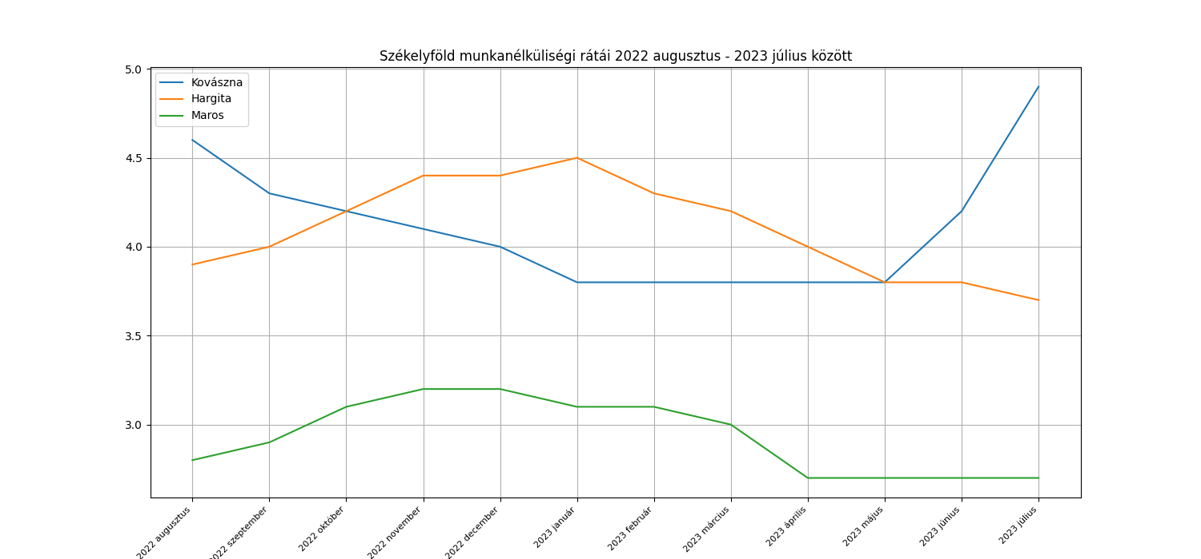

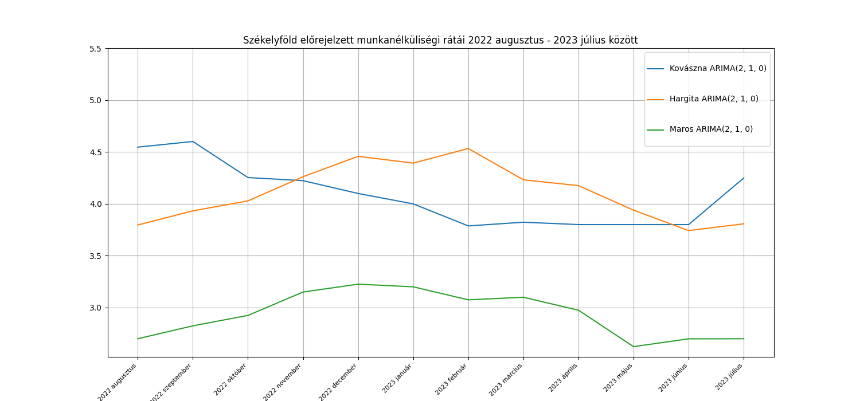
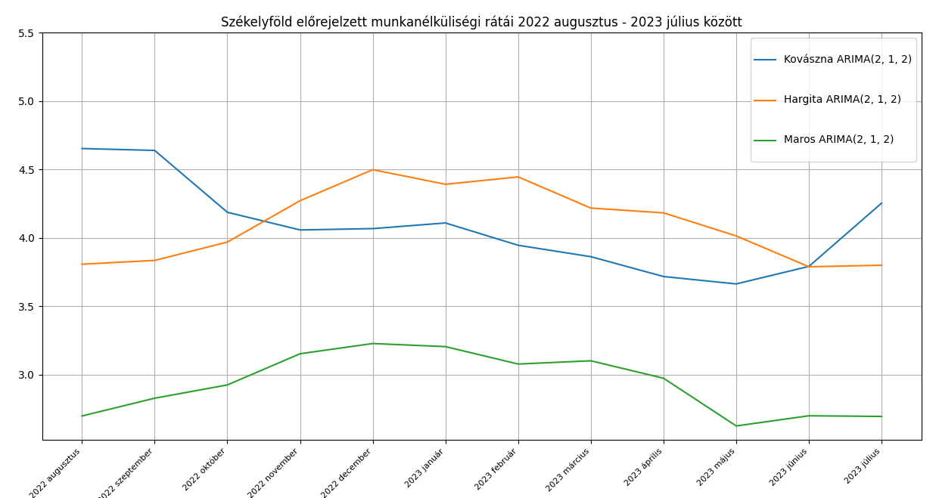

Model | R2 a Tanítóadatokra való illeszkedésre | MSE | RRMSE | MAPE
Kovászna MLP ((12, 12, 12,), 5 réteg) |  | 3.51% | 4.56% | 3.25%
Hargita MLP ((12, 12, 12,), 5 réteg) |  | 0.61% | 1.92% | 1.76%
Maros MLP ((12, 12, 12,), 5 réteg) |  | 1.00% | 3.44% | 2.89%
Kovászna LSTM |  | 5.53% | 5.72% | 4.16%
Hargita LSTM |  | 1.78% | 3.25% | 2.87%
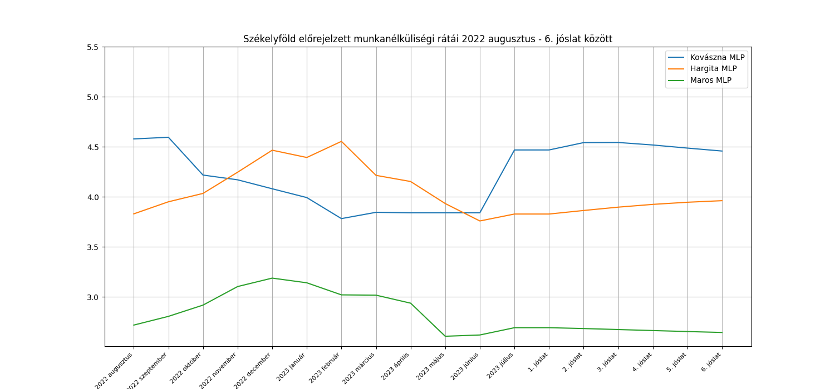
Maros LSTM |  | 1.88% | 4.67% | 3.50%

MLP
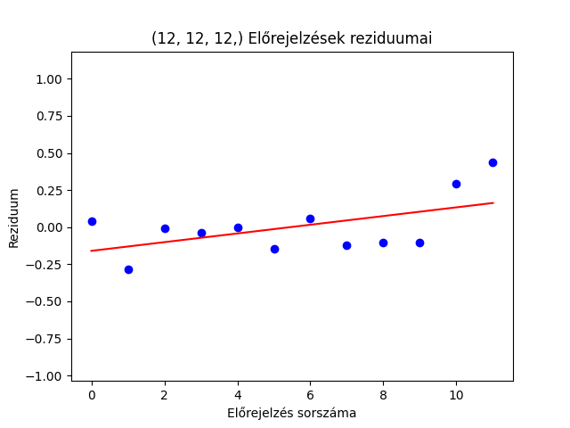
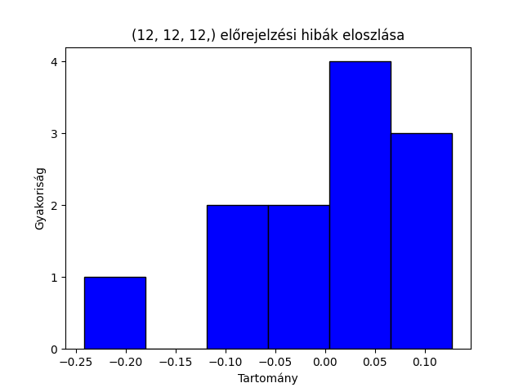
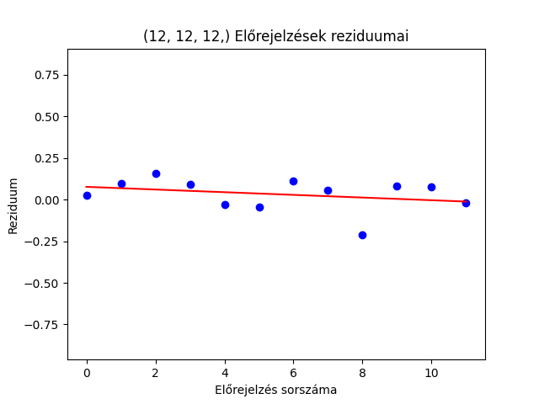
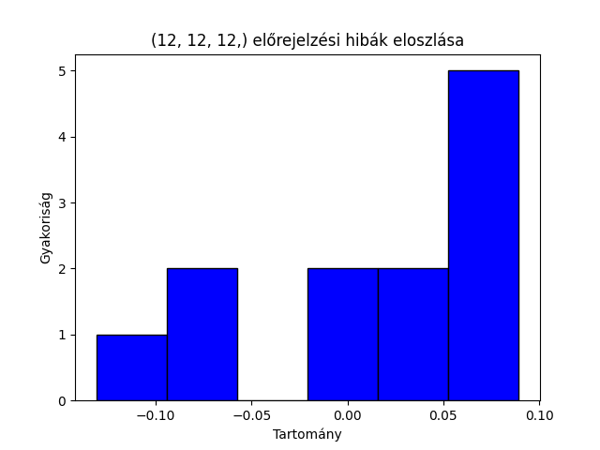
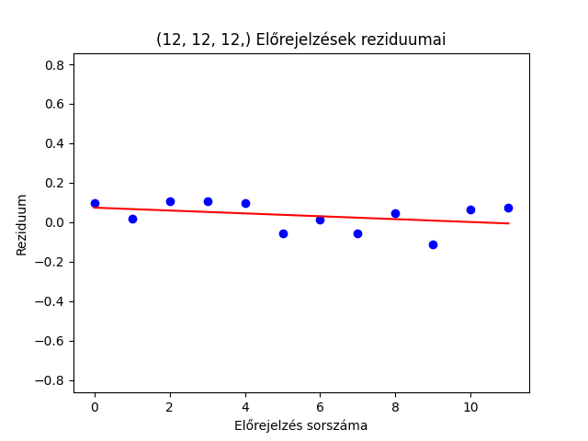
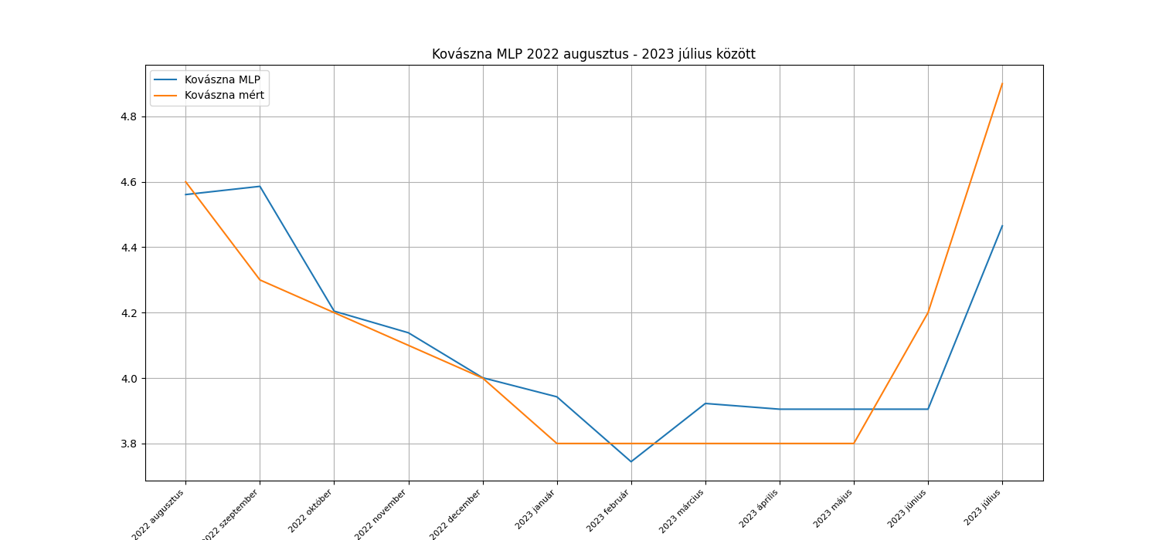
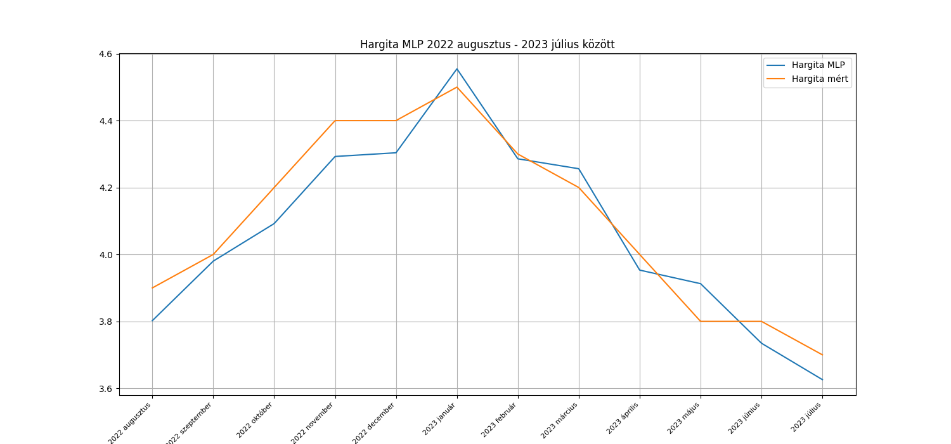
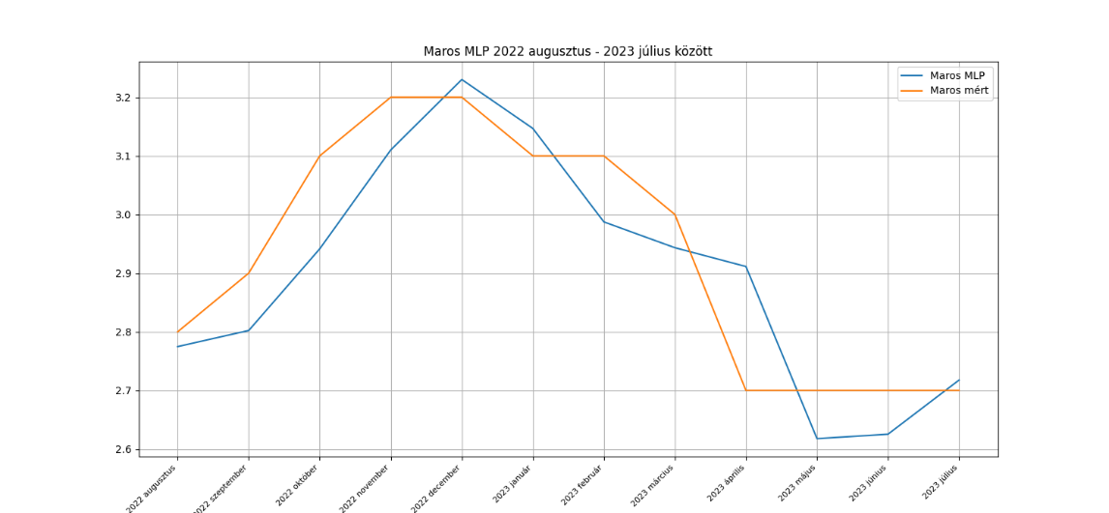
 | Kovászna |  |  | Hargita |  |  | Maros
 | Mért adatok | Becslések | Hiba | Mért adatok | Becslések | Hiba | Mért adatok | Becslések | Hiba
 | 4.6 | 4.56 | 0.04 | 3.9 | 3.8 | 0.1 | 2.8 | 2.77 | 0.03
 | 4.3 | 4.59 | -0.29 | 4 | 3.98 | 0.02 | 2.9 | 2.8 | 0.1
 | 4.2 | 4.2 | 0 | 4.2 | 4.09 | 0.11 | 3.1 | 2.94 | 0.16
 | 4.1 | 4.14 | -0.04 | 4.4 | 4.29 | 0.11 | 3.2 | 3.11 | 0.09
 | 4 | 4 | 0 | 4.4 | 4.3 | 0.1 | 3.2 | 3.23 | -0.03
 | 3.8 | 3.94 | -0.14 | 4.5 | 4.55 | -0.05 | 3.1 | 3.15 | -0.05
 | 3.8 | 3.74 | 0.06 | 4.3 | 4.29 | 0.01 | 3.1 | 2.99 | 0.11
 | 3.8 | 3.92 | -0.12 | 4.2 | 4.26 | -0.06 | 3 | 2.94 | 0.06
 | 3.8 | 3.9 | -0.1 | 4 | 3.95 | 0.05 | 2.7 | 2.91 | -0.21 | White-teszt p-értékek a hibák varrianciájának ellenőrzésére
 | 3.8 | 3.9 | -0.1 | 3.8 | 3.91 | -0.11 | 2.7 | 2.62 | 0.08 | megye | White-teszt p-érték
 | 4.2 | 3.9 | 0.3 | 3.8 | 3.73 | 0.07 | 2.7 | 2.63 | 0.07 | Kovászna | 0.02
 | 4.9 | 4.47 | 0.43 | 3.7 | 3.63 | 0.07 | 2.7 | 2.72 | -0.02 | Hargita | 0.65
átlag | 4.11 | 4.10 | 0.00 | 4.10 | 4.07 | 0.04 | 2.93 | 2.90 | 0.03 | Maros | 0.76
 |  |  | 0.54 |  |  | 0.898 |  |  | 0.7148
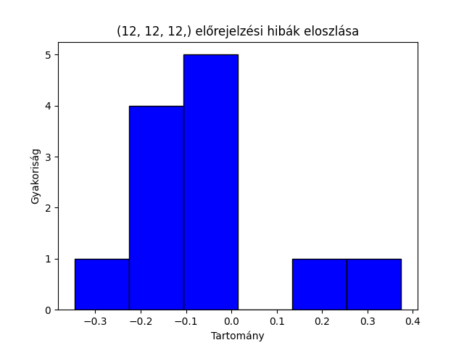
 |  |  | KS teszt p-érték |  |  | KS teszt p-érték |  |  | KS teszt p-érték

LSTM
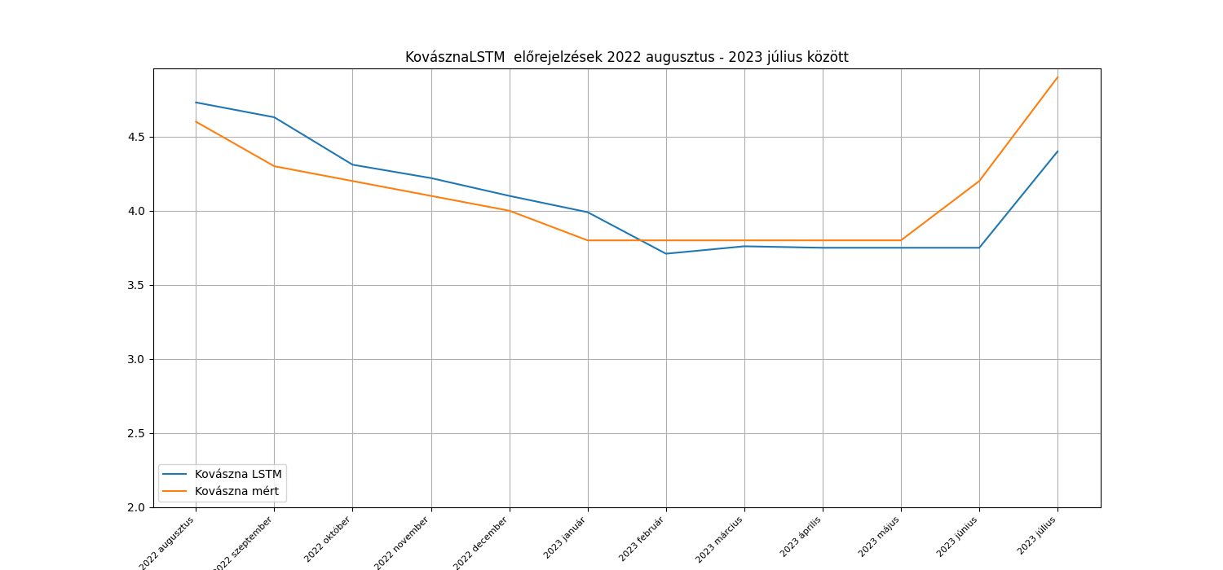
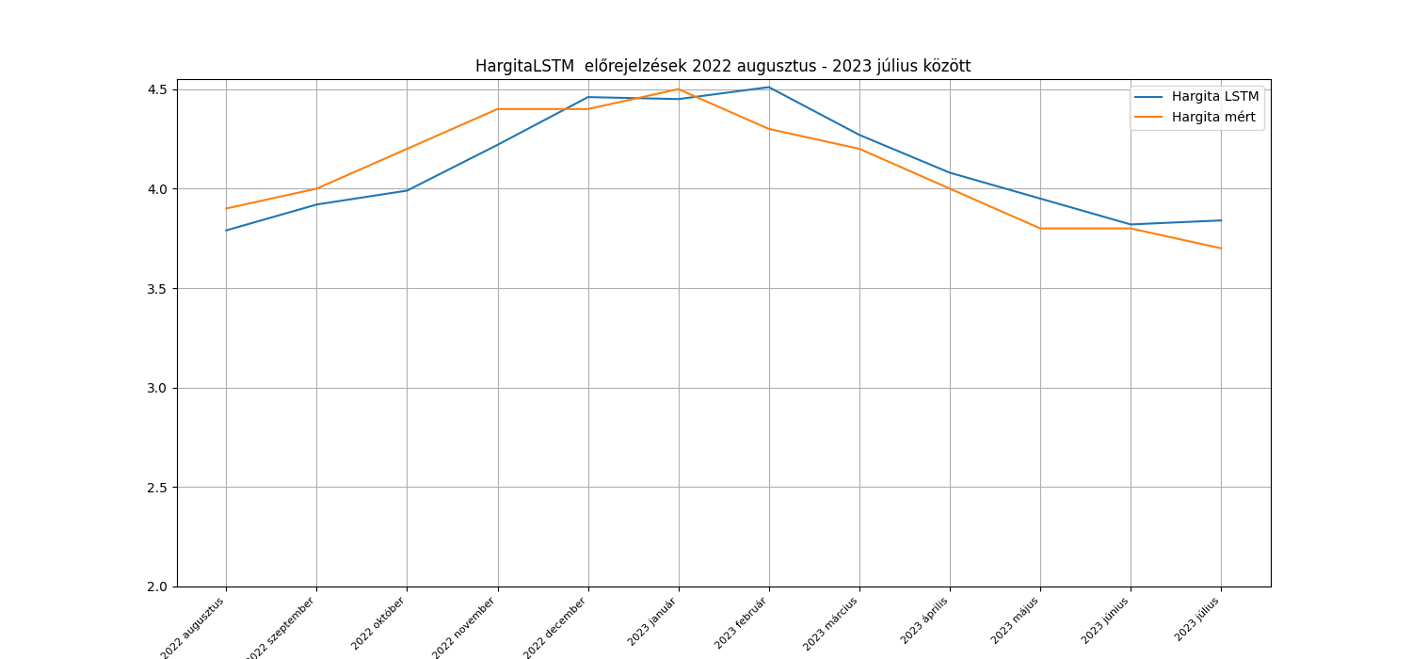
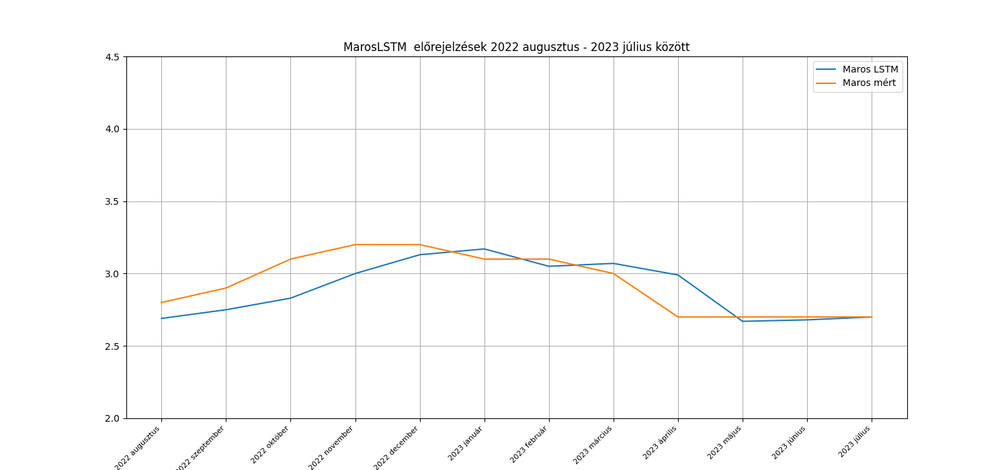
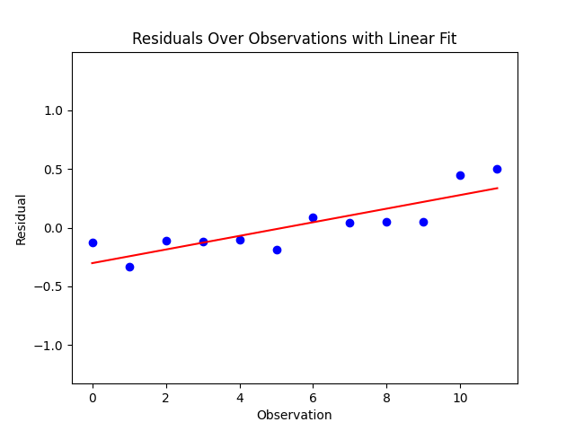
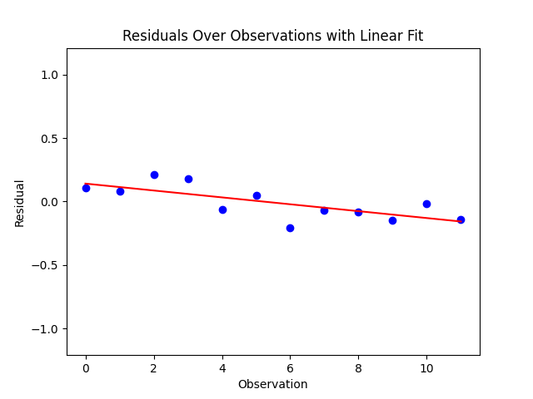
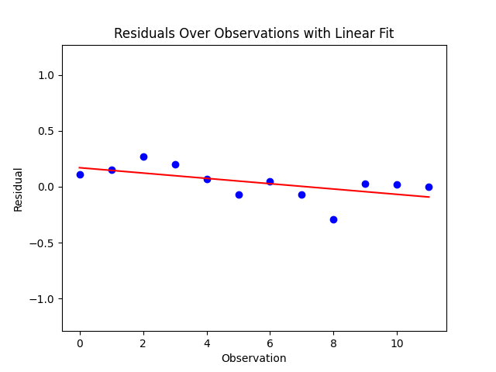
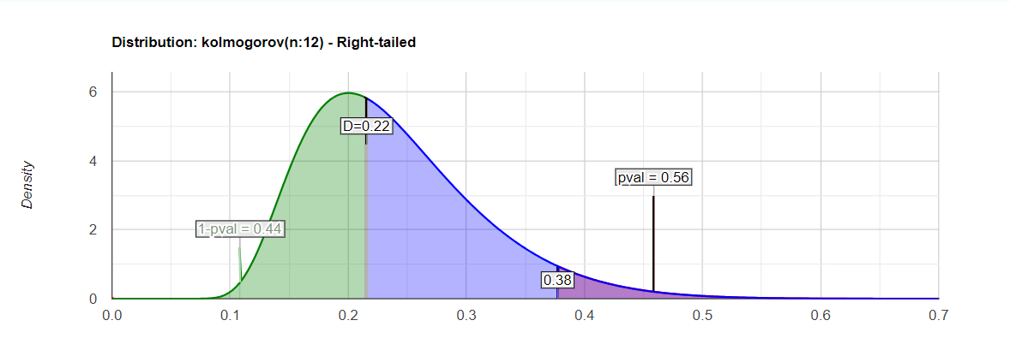
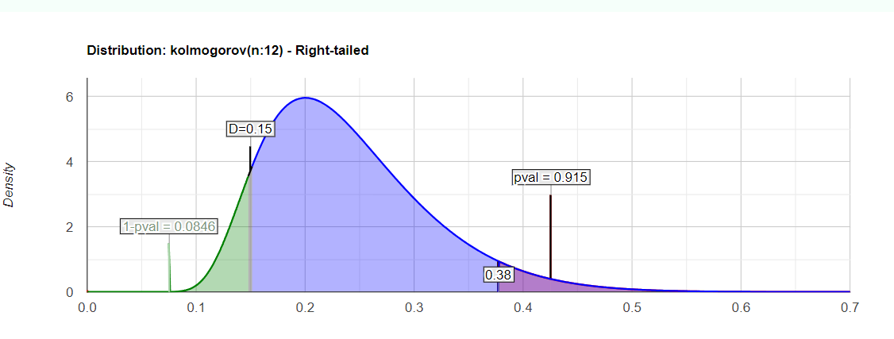
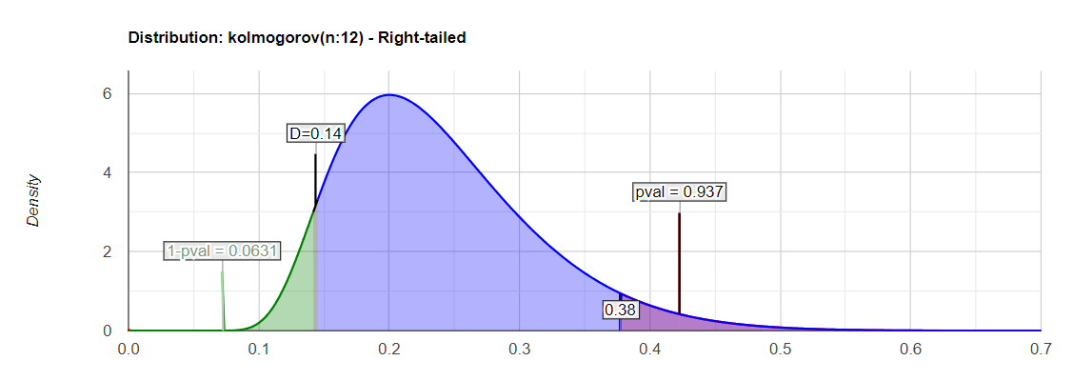
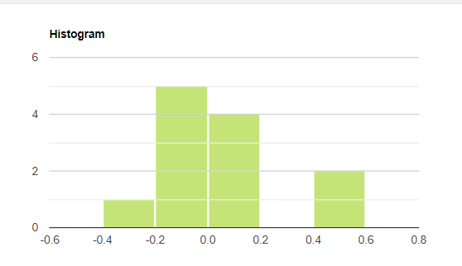
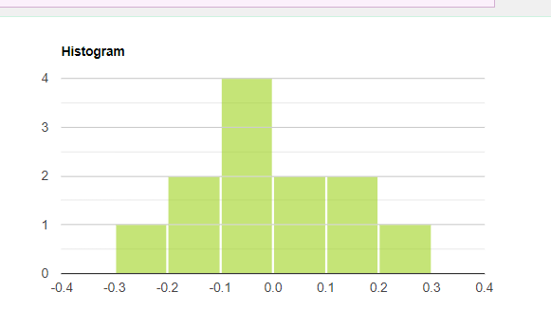
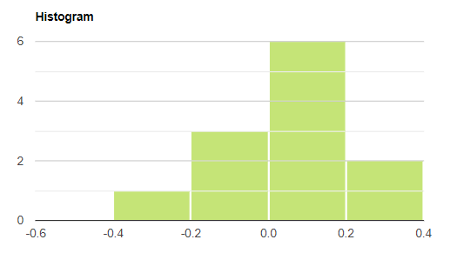
 | Kovászna |  |  | Hargita |  |  | Maros
 | Mért adatok | Becslések | Hiba | Mért adatok | Becslések | Hiba | Mért adatok | Becslések | Hiba
 | 4.6 | 4.73 | -0.13 | 3.9 | 3.79 | 0.11 | 2.8 | 2.69 | 0.11 | Ljung-Box teszt P- értéke a hibákra (van-e autokorreláció a hibák között?)
 | 4.3 | 4.63 | -0.33 | 4 | 3.92 | 0.08 | 2.9 | 2.75 | 0.15
 | 4.2 | 4.31 | -0.11 | 4.2 | 3.99 | 0.21 | 3.1 | 2.83 | 0.27 | lépés | Kovászna | Hargita | Maros
 | 4.1 | 4.22 | -0.12 | 4.4 | 4.22 | 0.18 | 3.2 | 3 | 0.2 | 1 | 0.03 | 0.13 | 0.06
 | 4 | 4.1 | -0.1 | 4.4 | 4.46 | -0.06 | 3.2 | 3.13 | 0.07 | 2 | 0.07 | 0.05 | 0.14
 | 3.8 | 3.99 | -0.19 | 4.5 | 4.45 | 0.05 | 3.1 | 3.17 | -0.07 | 3 | 0.13 | 0.1 | 0.22
 | 3.8 | 3.71 | 0.09 | 4.3 | 4.51 | -0.21 | 3.1 | 3.05 | 0.05
 | 3.8 | 3.76 | 0.04 | 4.2 | 4.27 | -0.07 | 3 | 3.07 | -0.07
 | 3.8 | 3.75 | 0.05 | 4 | 4.08 | -0.08 | 2.7 | 2.99 | -0.29 | White-teszt p-értékek a hibák varrianciájának ellenőrzésére
 | 3.8 | 3.75 | 0.05 | 3.8 | 3.95 | -0.15 | 2.7 | 2.67 | 0.03 | megye | White-teszt p-érték
 | 4.2 | 3.75 | 0.45 | 3.8 | 3.82 | -0.02 | 2.7 | 2.68 | 0.02 | Kovászna | 0.01
 | 4.9 | 4.4 | 0.5 | 3.7 | 3.84 | -0.14 | 2.7 | 2.7 | 0 | Hargita | 0.63
átlag | 4.11 | 4.09 | 0.02 | 4.10 | 4.11 | -0.01 | 2.93 | 2.89 | 0.04 | Maros | 0.85
 |  |  | 0.56 |  |  | 0.92 |  |  | 0.94
 |  |  | KS teszt p-érték |  |  | KS teszt p-érték |  |  | KS teszt p-érték

AR2
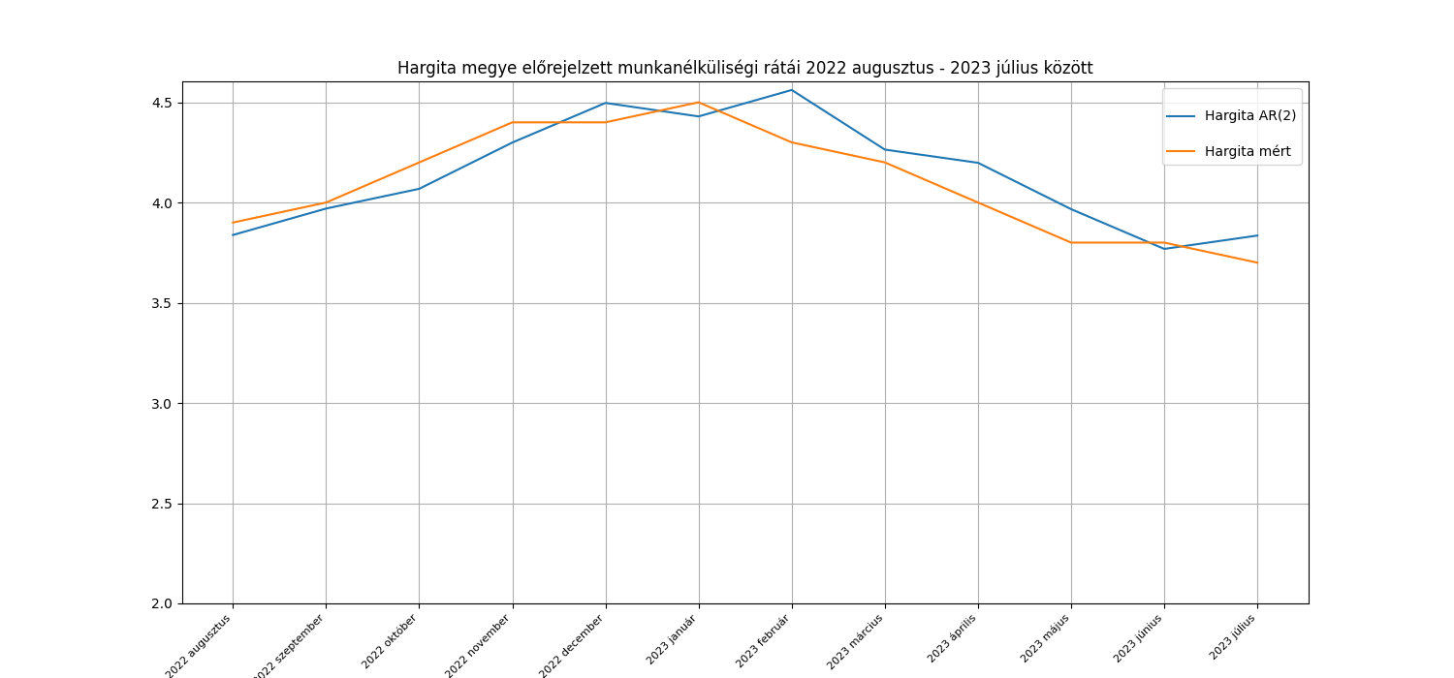
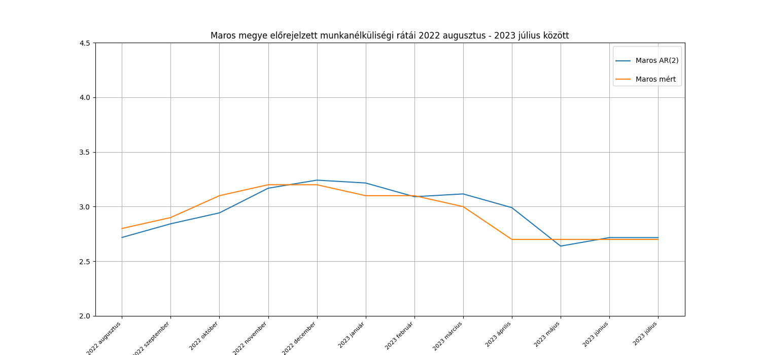
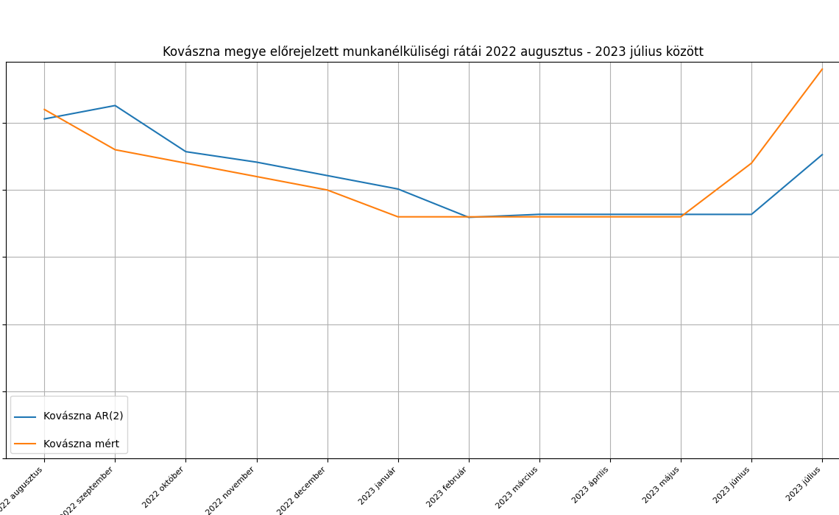
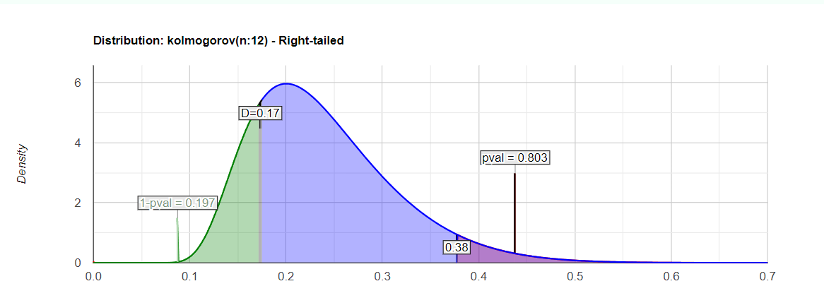
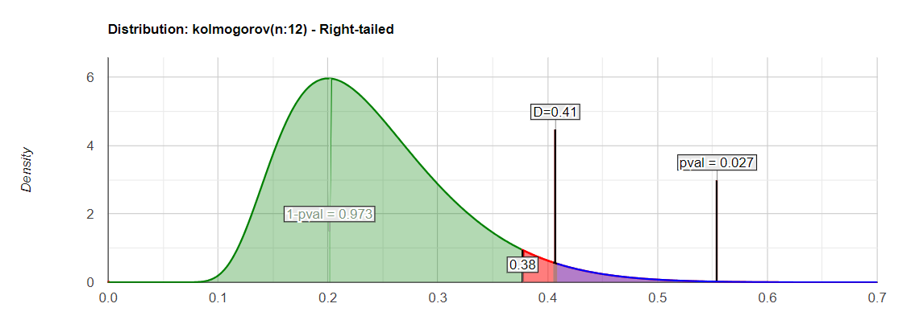
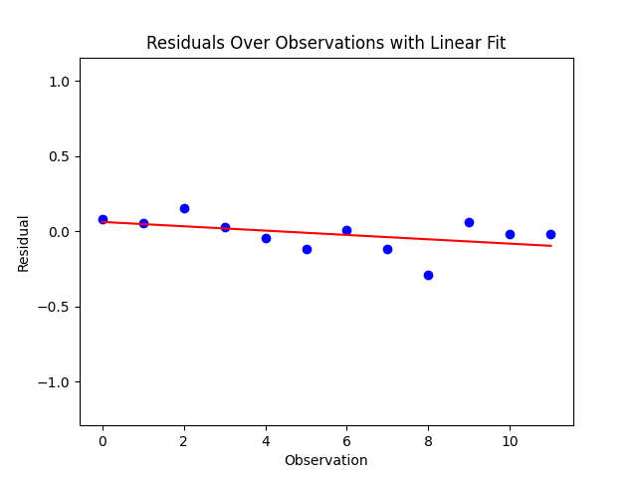
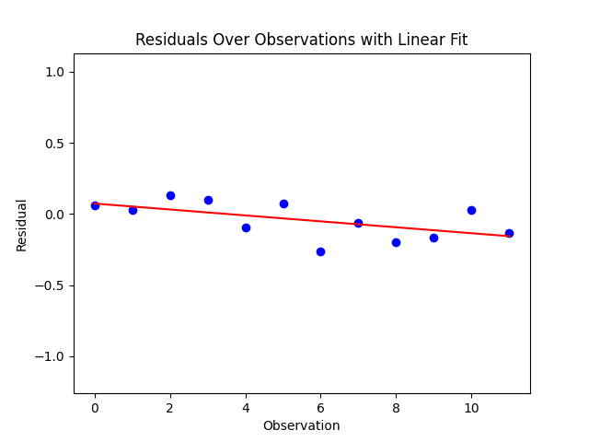
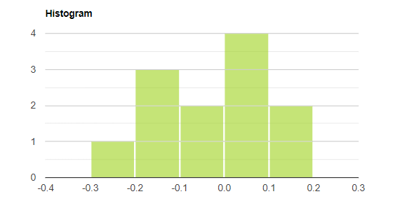
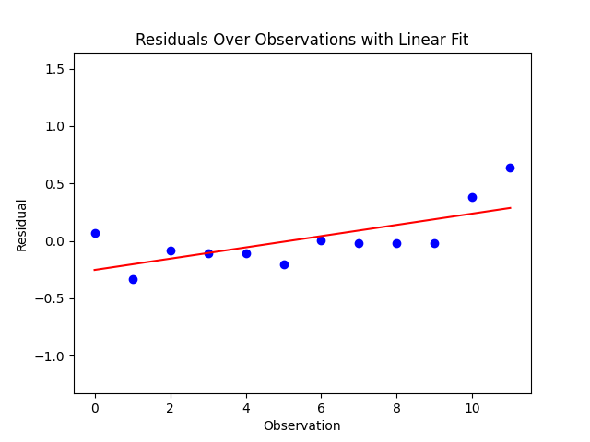
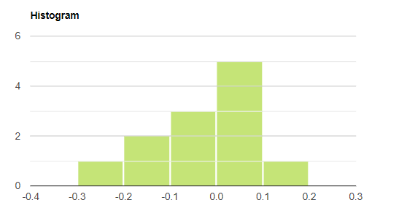
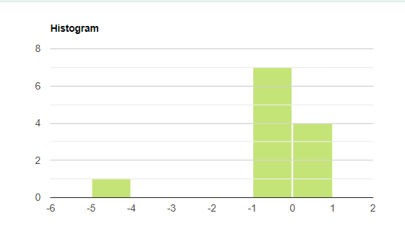
 | Kovászna AR2 |  |  | Hargita AR2 |  |  | Maros AR2
 | Mért adatok | Becslések | Hiba | Mért adatok | Becslések | Hiba | Mért adatok | Becslések | Hiba
 | 4.6 | 4.53 | 0.07 | 3.9 | 3.84 | 0.06 | 2.8 | 2.72 | 0.08 | Ljung-Box teszt P- értéke a hibákra (van-e autokorreláció a hibák között?)
 | 4.3 | 4.63 | -0.33 | 4 | 3.97 | 0.03 | 2.9 | 2.84 | 0.06
 | 4.2 | 4.29 | -0.09 | 4.2 | 4.07 | 0.13 | 3.1 | 2.94 | 0.16 | lépés | Kovászna | Hargita | Maros
 | 4.1 | 4.21 | -0.11 | 4.4 | 4.3 | 0.1 | 3.2 | 3.17 | 0.03 | 1 | 0.12 | 0.71 | 0.43
 | 4 | 4.11 | -0.11 | 4.4 | 4.5 | -0.1 | 3.2 | 3.24 | -0.04 | 2 | 0.29 | 0.18 | 0.72
 | 0 | 4.01 | -4.01 | 4.5 | 4.43 | 0.07 | 3.1 | 3.22 | -0.12 | 3 | 0.47 | 0.29 | 0.95
 | 3.8 | 3.8 | 0 | 4.3 | 4.56 | -0.26 | 3.1 | 3.09 | 0.01
-0.0425 | 3.8 | 3.82 | -0.02 | 4.2 | 4.26 | -0.06 | 3 | 3.12 | -0.12
 | 3.8 | 3.82 | -0.02 | 4 | 4.2 | -0.2 | 2.7 | 2.99 | -0.29
 | 3.8 | 3.82 | -0.02 | 3.8 | 3.97 | -0.17 | 2.7 | 2.64 | 0.06 | White-teszt p-értékek a hibák varrianciájának ellenőrzésére
 | 4.2 | 3.82 | 0.38 | 3.8 | 3.77 | 0.03 | 2.7 | 2.72 | -0.02 | Kovászna | 0.03
 | 4.9 | 4.26 | 0.64 | 3.7 | 3.84 | -0.14 | 2.7 | 2.72 | -0.02 | Hargita | 0.39
átlag | 3.79 | 4.09 | -0.30 | 4.10 | 4.14 | -0.04 | 2.93 | 2.95 | -0.02 | Maros | 0.67
 |  |  | KS teszt p érték |  |  | KS teszt p érték |  |  | KS teszt p érték
 |  |  | 0.03 |  |  | 0.58 |  |  | 0.8

ARIMA 2 1 2
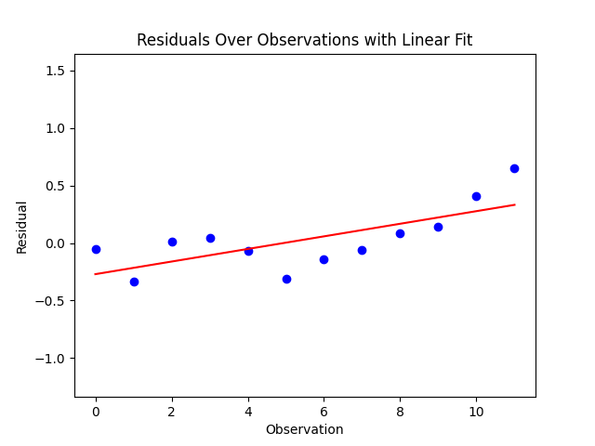
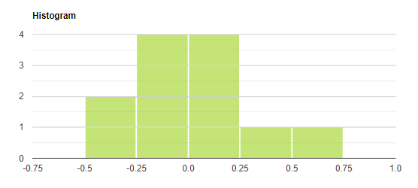
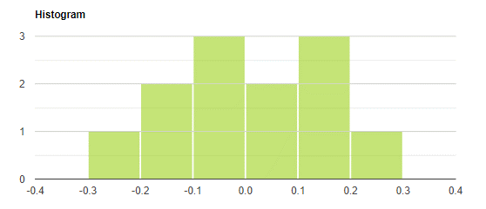
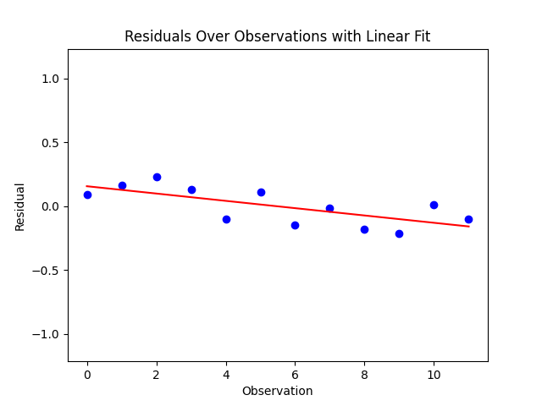





 | Kovászna ARIMA (2, 1, 2) |  |  | Hargita ARIMA (2, 1, 2) |  |  | Maros ARIMA (2, 1, 2)
 | Mért adatok | Becslések | Hiba | Mért adatok | Becslések | Hiba | Mért adatok | Becslések | Hiba
 | 4.6 | 4.65 | -0.05 | 3.9 | 3.81 | 0.09 | 2.8 | 2.7 | 0.1 | Ljung-Box teszt P- értéke a hibákra (van-e autokorreláció a hibák között?)
 | 4.3 | 4.64 | -0.34 | 4 | 3.83 | 0.17 | 2.9 | 2.83 | 0.07
 | 4.2 | 4.19 | 0.01 | 4.2 | 3.97 | 0.23 | 3.1 | 2.92 | 0.18 | lépés | Kovászna | Hargita | Maros
 | 4.1 | 4.06 | 0.04 | 4.4 | 4.27 | 0.13 | 3.2 | 3.15 | 0.05 | 1 | 0.05 | 0.16 | 0.4
 | 4 | 4.07 | -0.07 | 4.4 | 4.5 | -0.1 | 3.2 | 3.23 | -0.03 | 2 | 0.13 | 0.1 | 0.69
 | 3.8 | 4.11 | -0.31 | 4.5 | 4.39 | 0.11 | 3.1 | 3.2 | -0.1 | 3 | 0.26 | 0.17 | 0.81
 | 3.8 | 3.94 | -0.14 | 4.3 | 4.44 | -0.14 | 3.1 | 3.08 | 0.02
-0.00083333333333 | 3.8 | 3.86 | -0.06 | 4.2 | 4.22 | -0.02 | 3 | 3.1 | -0.1
 | 3.8 | 3.72 | 0.08 | 4 | 4.18 | -0.18 | 2.7 | 2.97 | -0.27
 | 3.8 | 3.66 | 0.14 | 3.8 | 4.01 | -0.21 | 2.7 | 2.62 | 0.08 | White-teszt p-értékek a hibák varrianciájának ellenőrzésére
 | 4.2 | 3.79 | 0.41 | 3.8 | 3.79 | 0.01 | 2.7 | 2.7 | 0 | Kovászna | 0.03
 | 4.9 | 4.25 | 0.65 | 3.7 | 3.8 | -0.1 | 2.7 | 2.69 | 0.01 | Hargita | 0.91
átlag | 4.11 | 4.08 | 0.03 | 4.10 | 4.10 | 0.00 | 2.93 | 2.93 | 0.00 | Maros | 0.73
 |  |  | KS teszt p érték |  |  | KS teszt p érték |  |  | KS teszt p érték
 |  |  | 0.77 |  |  | 0.83 |  |  | 0.85

ARIMA 2 1 1





 | Kovászna ARIMA (2, 1, 1) |  |  | Hargita ARIMA (2, 1, 1) |  |  | Maros ARIMA (2, 1, 1)
 | Mért adatok | Becslések | Hiba | Mért adatok | Becslések | Hiba | Mért adatok | Becslések | Hiba
 | 4.6 | 4.56 | 0.04 | 3.9 | 3.8 | 0.1 | 2.8 | 2.7 | 0.1 | Ljung-Box teszt P- értéke a hibákra (van-e autokorreláció a hibák között?)
 | 4.3 | 4.62 | -0.32 | 4 | 3.93 | 0.07 | 2.9 | 2.83 | 0.07
 | 4.2 | 4.26 | -0.06 | 4.2 | 4.02 | 0.18 | 3.1 | 2.92 | 0.18 | lépés | Kovászna | Hargita | Maros
 | 4.1 | 4.23 | -0.13 | 4.4 | 4.25 | 0.15 | 3.2 | 3.15 | 0.05 | 1 | 0.1 | 0.74 | 0.4
 | 4 | 4.12 | -0.12 | 4.4 | 4.43 | -0.03 | 3.2 | 3.22 | -0.02 | 2 | 0.24 | 0.13 | 0.69
 | 3.8 | 4.02 | -0.22 | 4.5 | 4.35 | 0.15 | 3.1 | 3.2 | -0.1 | 3 | 0.41 | 0.2 | 0.79
 | 3.8 | 3.8 | 0 | 4.3 | 4.5 | -0.2 | 3.1 | 3.07 | 0.03
0.0016666666667 | 3.8 | 3.84 | -0.04 | 4.2 | 4.2 | 0 | 3 | 3.1 | -0.1
 | 3.8 | 3.82 | -0.02 | 4 | 4.16 | -0.16 | 2.7 | 2.97 | -0.27
 | 3.8 | 3.81 | -0.01 | 3.8 | 3.94 | -0.14 | 2.7 | 2.62 | 0.08 | White-teszt p-értékek a hibák varrianciájának ellenőrzésére
 | 4.2 | 3.8 | 0.4 | 3.8 | 3.76 | 0.04 | 2.7 | 2.7 | 0 | Kovászna | 0.03
 | 4.9 | 4.25 | 0.65 | 3.7 | 3.84 | -0.14 | 2.7 | 2.7 | 0 | Hargita | 0.46
átlag | 4.11 | 4.09 | 0.01 | 4.1 | 4.10 | 0.00 | 2.93 | 2.93 | 0.00 | Maros | 0.73
 |  |  | KS teszt p érték |  |  | KS teszt p érték |  |  | KS teszt p érték
 |  |  | 0.2 |  |  | 0.73 |  |  | 0.78

ARIMA 2 1 0









 | Kovászna ARIMA (2, 1, 0) |  |  | Hargita ARIMA (2, 1, 0) |  |  | Maros ARIMA (2, 1, 0)
 | Mért adatok | Becslések | Hiba | Mért adatok | Becslések | Hiba | Mért adatok | Becslések | Hiba
 | 4.6 | 4.55 | 0.05 | 3.9 | 3.8 | 0.1 | 2.8 | 2.7 | 0.1 | Ljung-Box teszt P- értéke a hibákra (van-e autokorreláció a hibák között?)
 | 4.3 | 4.6 | -0.3 | 4 | 3.93 | 0.07 | 2.9 | 2.82 | 0.08
 | 4.2 | 4.25 | -0.05 | 4.2 | 4.03 | 0.17 | 3.1 | 2.92 | 0.18 | lépés | Kovászna | Hargita | Maros
 | 4.1 | 4.22 | -0.12 | 4.4 | 4.26 | 0.14 | 3.2 | 3.15 | 0.05 | 1 | 0.11 | 0.62 | 0.4
 | 4 | 4.1 | -0.1 | 4.4 | 4.46 | -0.06 | 3.2 | 3.23 | -0.03 | 2 | 0.24 | 0.15 | 0.69
 | 3.8 | 4 | -0.2 | 4.5 | 4.39 | 0.11 | 3.1 | 3.2 | -0.1 | 3 | 0.41 | 0.25 | 0.8
 | 3.8 | 3.79 | 0.01 | 4.3 | 4.53 | -0.23 | 3.1 | 3.08 | 0.02
-0.0083333333333 | 3.8 | 3.82 | -0.02 | 4.2 | 4.23 | -0.03 | 3 | 3.1 | -0.1
 | 3.8 | 3.8 | 0 | 4 | 4.18 | -0.18 | 2.7 | 2.98 | -0.28
 | 3.8 | 3.8 | 0 | 3.8 | 3.94 | -0.14 | 2.7 | 2.62 | 0.08 | White-teszt p-értékek a hibák varrianciájának ellenőrzésére
 | 4.2 | 3.8 | 0.4 | 3.8 | 3.74 | 0.06 | 2.7 | 2.7 | 0 | Kovászna | 0.03
 | 4.9 | 4.25 | 0.65 | 3.7 | 3.81 | -0.11 | 2.7 | 2.7 | 0 | Hargita | 0.42
átlag | 4.11 | 4.08 | 0.03 | 4.1 | 4.11 | -0.01 | 2.93 | 2.93 | 0.00 | Maros | 0.73
 |  |  | KS teszt p érték |  |  | KS teszt p érték |  |  | KS teszt p érték
 |  |  | 0.19 |  |  | 0.69 |  |  | 0.84

